写代码相关
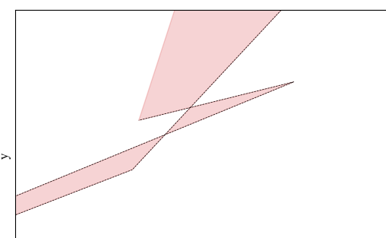

这个情况还得想辙解决一下 | 或者可以尝试从下到上的生成思路？
 | 随机一条边、随机一个长度、随机往外走一截。看起来还比较可靠。
再加个cos大于零？或者至少大于一定值

再加个检测新加的边和原有的边不相交 | 2023年6月4日20:54:10这个方案前后就用了半小时吧就写出来了。但是目前好像也不太稳定。

聂嘛，最终千辛万苦修出来了，但是不好使。换一个好了，从下到上生成的那个。

 | bloodbath

